lab301-html8-de3
Yêu cầu | Điểm chuẩn | Điểm chấm | Review | Nhận xét

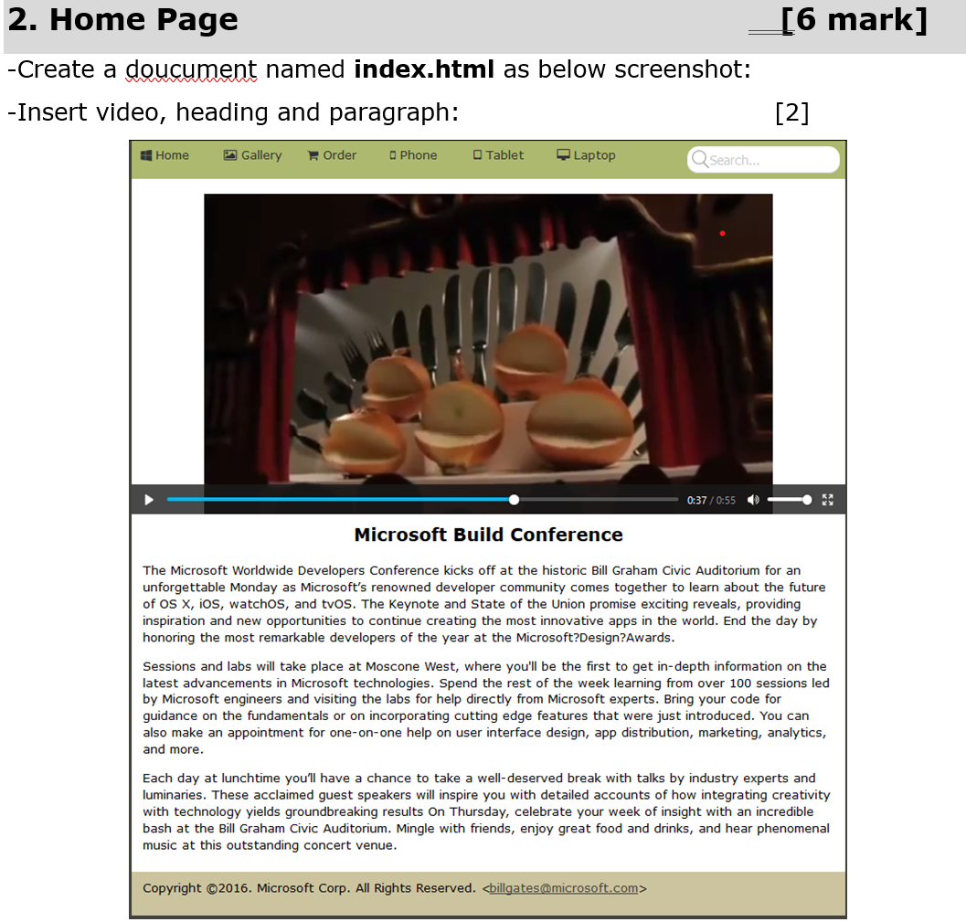 | 6 | 6
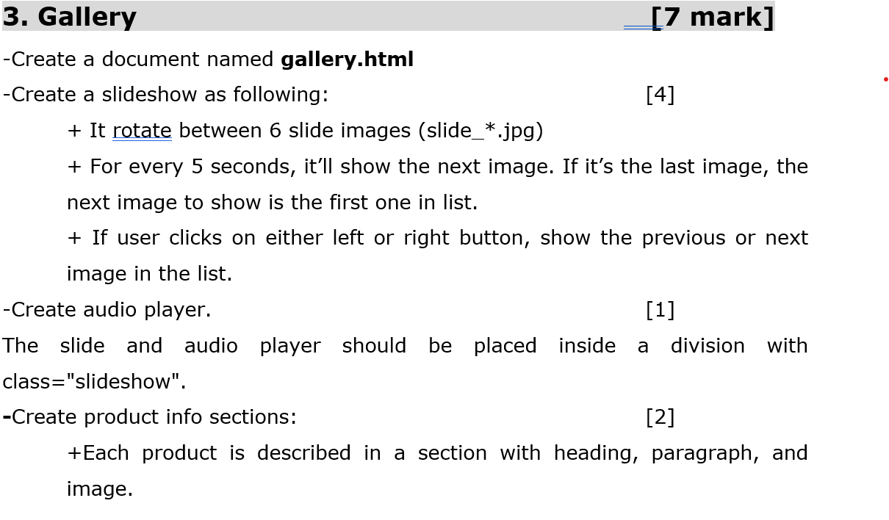 | 7 | 3
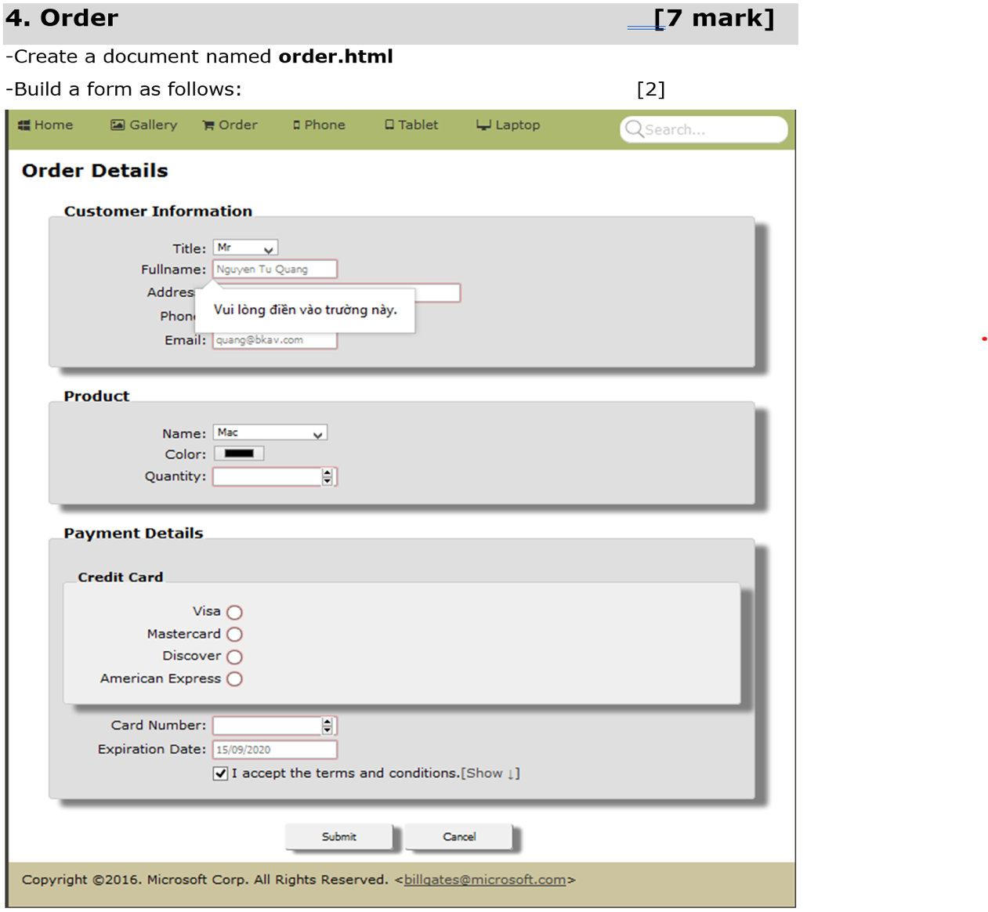 | 7 | 3
Sum: | 20 | 12 | 0

 |  |  |  |  | 12
 |  |  |  |  | HTML5

